修改
宁波品秀美容科技有限公司 宁波高新区江南路1528号高新科技广场2号楼10楼 电话：0574-27889688 传真：0574-27889655 sales@hair-brushes.com lucky@jsiu.com
订单
供货商： | XX印刷厂 |  |  |  | 订单号
电话： |  |  |  |  | 日期
联系人： |  |  |  |  | 订单安排人 | 孙诚昱
产品编号 | 产品图片 | 描述 | 数量/个 | 单价 | 金额 | 包装方式
EE1101-1-2 | 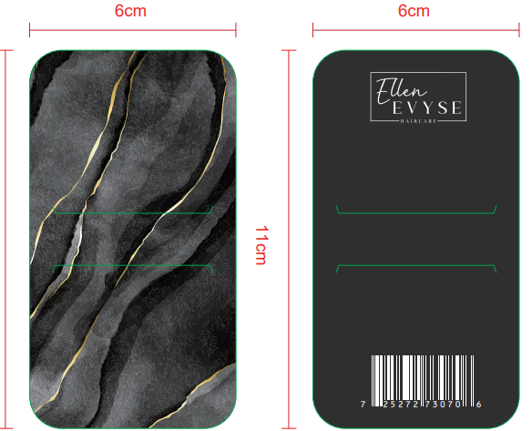 | 鳄鱼夹板，双面印刷 | 1200PCS | ¥0.19
EE1.3#2.1-1 | 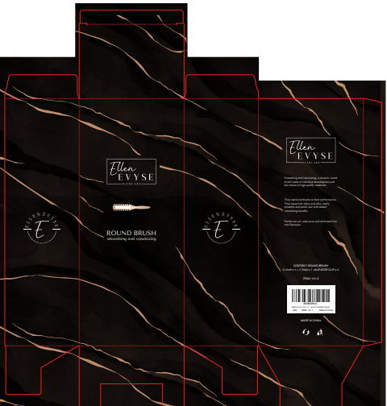 | 铝桶包装，350g白卡双面印刷流纹烫金亚膜 | 1200PCS | ¥0.90

 | 以上价格含税运含包装
进仓地址： | 收货信息是瑾秀：浙江宁波市余姚市陆埠镇五马工业区创利西路 15 号 18067420259 李万祥
付款方式: | 出货后45天凭增值税发票付款 |  |  |  | 色卡 | Logo
交货时间:
箱规:
产前确认样:
出货样:
注意事项:
<TODO put note or addtional requirement here>
<TODO put note or addtional requirement here>
<TODO put note or addtional requirement here>
<TODO put note or addtional requirement here>
<TODO put note or addtional requirement here>
<TODO put note or addtional requirement here>
<TODO put note or addtional requirement here>
<TODO put note or addtional requirement here>
<TODO put note or addtional requirement here>
<TODO put note or addtional requirement here>
<TODO put note or addtional requirement here>
<TODO put note or addtional requirement here>

 | 宁波品秀美容科技有限公司 |  |  | XX印刷厂
 | ---------------------- |  |  | ----------------------

